Titel
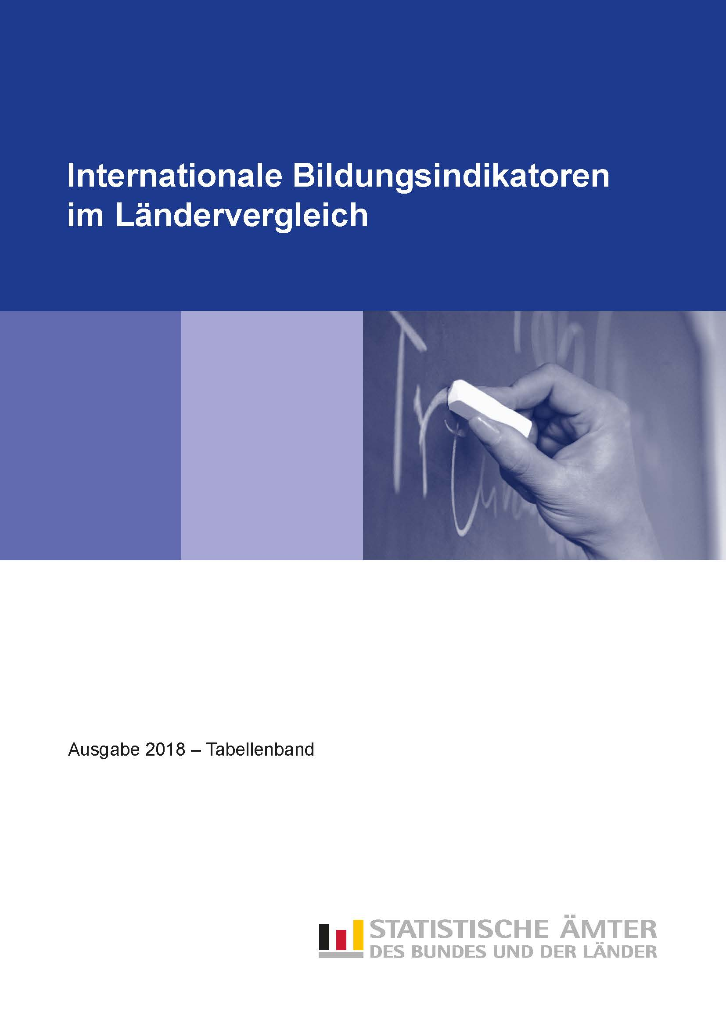
Zum Impressum | Zum Inhalt

Tab_B1-2
Zurück zum Inhalt

Tabelle B1.2
Übergangscharakteristika bei 15- bis 20-Jährigen nach Bildungsbereichen in % (2016)
Netto-Bildungsbeteiligung (basierend auf Personenzahlen)

 | Schülerinnen, Schüler und Studierende im Alter von … Jahren
 | 15 | 16 |  |  | 17 |  |  | 18 |  |  | 19 |  |  | 20
Land | Sekundarbereich | Sekundarbereich | postsekundarer nichttertiärer Bereich | Tertiärbereich | Sekundarbereich | postsekundarer nichttertiärer Bereich | Tertiärbereich | Sekundarbereich | postsekundarer nichttertiärer Bereich | Tertiärbereich | Sekundarbereich | postsekundarer nichttertiärer Bereich | Tertiärbereich | Sekundarbereich | postsekundarer nichttertiärer Bereich | Tertiärbereich
Baden-Württemberg | 100 | 95 | 1 | 0 | 89 | 2 | 1 | 65 | 6 | 8 | 38 | 10 | 21 | 21 | 12 | 31
Bayern | 95 | 87 | 1 | 0 | 80 | 2 | 0 | 58 | 5 | 9 | 35 | 9 | 21 | 21 | 11 | 27
Berlin | 98 | 95 | 1 | 0 | 89 | 5 | 1 | 64 | 10 | 12 | 35 | 16 | 27 | 17 | 17 | 36
Brandenburg | 96 | 87 | 2 | 0 | 80 | 5 | 0 | 56 | 7 | 6 | 30 | 11 | 15 | 17 | 13 | 23
Bremen 1 | 98 | 101 | 1 | 0 | 107 | 1 | 0 | 84 | 6 | 12 | 52 | 13 | 29 | 31 | 15 | 39
Hamburg 1 | 100 | 102 | 0 | 0 | 103 | 1 | 0 | 77 | 6 | 7 | 46 | 13 | 21 | 26 | 16 | 34
Hessen | 95 | 92 | 1 | 0 | 87 | 2 | 0 | 63 | 5 | 7 | 38 | 9 | 19 | 21 | 12 | 28
Mecklenburg-Vorpommern | 97 | 91 | 2 | – | 80 | 6 | 0 | 56 | 11 | 7 | 30 | 14 | 18 | 17 | 15 | 26
Niedersachsen | 98 | 98 | 1 | 0 | 93 | 4 | 0 | 68 | 6 | 5 | 42 | 8 | 14 | 24 | 10 | 21
Nordrhein-Westfalen | 98 | 98 | 2 | 0 | 95 | 5 | 1 | 69 | 8 | 8 | 39 | 13 | 20 | 21 | 14 | 28
Rheinland-Pfalz | 96 | 89 | 2 | 0 | 80 | 7 | 0 | 70 | 9 | 3 | 46 | 11 | 13 | 21 | 11 | 24
Saarland 2 | 101 | 95 | 0 | 1 | 96 | 1 | 1 | 72 | 4 | 10 | 45 | 8 | 21 | 27 | 10 | 29
Sachsen | 98 | 89 | 3 | 0 | 77 | 8 | 0 | 57 | 12 | 9 | 33 | 14 | 25 | 20 | 15 | 34
Sachsen-Anhalt | 97 | 90 | 2 | 0 | 80 | 5 | 0 | 57 | 7 | 9 | 32 | 10 | 21 | 19 | 10 | 28
Schleswig-Holstein | 97 | 95 | 2 | 0 | 88 | 5 | 0 | 76 | 7 | 2 | 52 | 10 | 8 | 26 | 11 | 16
Thüringen | 97 | 86 | 3 | – | 74 | 7 | 0 | 56 | 10 | 8 | 33 | 13 | 22 | 21 | 14 | 30
Deutschland | 97 | 94 | 1 | 0 | 88 | 4 | 0 | 65 | 7 | 7 | 39 | 11 | 19 | 22 | 12 | 28
OECD-Durchschnitt | 97 | 95 | m | m | 90 | 1 | 2 | 56 | 2 | 18 | 26 | 4 | 34 | 13 | 4 | 39

Hinweis: Ein Effekt, der die Ergebnisse in diesem Berichtsjahr beeinflusst, ist mit der ungewöhnlich starken Zuwanderung insbesondere
durch Schutzsuchende verbunden. Zahlreiche dieser Zuwanderinnen und Zuwanderer befinden sich in der Altersgruppe der 15- bis 24-Jährigen.
Diese Personen sind in den Bevölkerungsdaten enthalten und ggf. in Bildungsprogrammen zum Erlernen der deutschen Sprache.

1 Prozentwerte deutlich über 100 % entstehen durch Schülerinnen und Schüler aus den umliegenden Bundesländern, die im jeweiligen Land die Schule besuchen.
2 Prozentwerte über 100 % methodisch bedingt.

Quelle: Statistische Ämter des Bundes und der Länder
 | #BEZUG! | #BEZUG! | #BEZUG!
1 | 1 | 1 | 1

Tab_B1-4
Zurück zum Inhalt

Tabelle B1.4
Verteilung der Schülerinnen und Schüler im Primar- und Sekundarbereich
nach Art der Bildungseinrichtung in % (2016)

University
M + W
H + F
Men
Hommes
Women
Femmes
Women
Femmes
Men
Hommes
University
M + W
H + F
Men
Hommes
Women
Femmes
Women
Femmes
Men
Hommes
 | Primarbereich (ISCED 1) |  | Sekundarbereich I (ISCED 2) |  | Sekundarbereich II (ISCED 3)
Land | öffentlich | privat | öffentlich | privat | öffentlich | privat
Baden-Württemberg | 94.4 | 5.6 | 89.3 | 10.7 | 90.4 | 9.6
Bayern | 94.4 | 5.6 | 86.1 | 13.9 | 91.8 | 8.2
Berlin | 89.7 | 10.3 | 90.4 | 9.6 | 90.9 | 9.1
Brandenburg | 91.7 | 8.3 | 89.4 | 10.6 | 89.4 | 10.6
Bremen | 91.4 | 8.6 | 89.7 | 10.3 | 94.4 | 5.6
Hamburg | 87.4 | 12.6 | 90.9 | 9.1 | 93.6 | 6.4
Hessen | 95.7 | 4.3 | 92.0 | 8.0 | 93.7 | 6.3
Mecklenburg-Vorpommern | 89.3 | 10.7 | 90.2 | 9.8 | 91.9 | 8.1
Niedersachsen | 97.8 | 2.2 | 91.6 | 8.4 | 94.9 | 5.1
Nordrhein-Westfalen | 97.8 | 2.2 | 89.8 | 10.2 | 90.1 | 9.9
Rheinland-Pfalz | 97.1 | 2.9 | 90.2 | 9.8 | 92.3 | 7.7
Saarland | 96.4 | 3.6 | 90.2 | 9.8 | 94.6 | 5.4
Sachsen | 92.5 | 7.5 | 88.7 | 11.3 | 89.5 | 10.5
Sachsen-Anhalt | 92.4 | 7.6 | 90.8 | 9.2 | 92.4 | 7.6
Schleswig-Holstein | 95.2 | 4.8 | 95.5 | 4.5 | 97.5 | 2.5
Thüringen | 92.4 | 7.6 | 92.4 | 7.6 | 92.9 | 7.1
Deutschland | 95.0 | 5.0 | 89.8 | 10.2 | 91.9 | 8.1

Quelle: Statistische Ämter des Bundes und der Länder

Tab_B2-1a
Zurück zum Inhalt

Tabelle B2.1a
Bildungsbeteiligung im Elementar- und Primarbereich nach Alter in % (2016)
Kinder an öffentlichen und privaten Einrichtungen

 | Elementar- und Primarbereich |  |  |  |  |  |  |  |  | EU-Benchmark Elementarbereich
 | Kinder im Alter von … Jahren |  |  |  |  |  |  |  |  | Kinder im Alter von
 | 2 | 3 | 4 | 5 |  |  | 6 |  |  | 4 und 5 Jahren
Land | ISCED 010 | ISCED 020 | ISCED 020 | ISCED 020 | ISCED 1 | zusammen | ISCED 0 | ISCED 1 | zusammen
Baden-Württemberg | 59 | 94 | 96 | 99 | 0 | 99 | 33 | 67 | 100 | 98
Bayern | 55 | 90 | 96 | 96 | 0 | 96 | 33 | 64 | 97 | 96
Berlin | 83 | 93 | 96 | 96 | 1 | 97 | 20 | 79 | 99 | 96
Brandenburg | 90 | 95 | 97 | 97 | 0 | 97 | 37 | 61 | 99 | 97
Bremen | 55 | 84 | 94 | 91 | 0 | 91 | 36 | 59 | 94 | 92
Hamburg 1 | 77 | 92 | 97 | 99 | 0 | 100 | 49 | 53 | 102 | 98
Hessen | 59 | 91 | 95 | 96 | 0 | 96 | 49 | 48 | 97 | 96
Mecklenburg-Vorpommern | 89 | 94 | 96 | 97 | 0 | 97 | 53 | 44 | 97 | 96
Niedersachsen | 57 | 90 | 96 | 97 | 0 | 98 | 30 | 69 | 99 | 97
Nordrhein-Westfalen | 60 | 89 | 95 | 97 | 0 | 97 | 24 | 74 | 98 | 96
Rheinland-Pfalz | 75 | 96 | 98 | 98 | 0 | 98 | 32 | 66 | 98 | 98
Saarland 1 | 56 | 94 | 97 | 98 | – | 98 | 46 | 55 | 101 | 98
Sachsen | 86 | 94 | 96 | 97 | 0 | 97 | 55 | 42 | 98 | 97
Sachsen-Anhalt | 88 | 93 | 95 | 95 | 0 | 95 | 51 | 47 | 97 | 95
Schleswig-Holstein | 59 | 90 | 96 | 97 | 0 | 97 | 47 | 53 | 100 | 97
Thüringen | 91 | 95 | 96 | 96 | 0 | 96 | 45 | 52 | 97 | 96
Deutschland | 65 | 92 | 96 | 97 | 0 | 97 | 35 | 63 | 98 | 96
OECD-Durchschnitt | 45 | 76 | 88 | 82 | 12 | 95 | 22 | 76 | 98 | X
EU-28 | X | X | X | X | X | X | X | X | X | 96

1 Prozentwerte über 100 % methodisch bedingt.

Quelle: Statistische Ämter des Bundes und der Länder
 | #BEZUG! | #BEZUG! | #BEZUG!
1 | 1 | 1 | 1

Tab_B2-2
Zurück zum Inhalt

Tabelle B2.2
Merkmale von Bildungsprogrammen im Elementarbereich (2016)

 | Verteilung der Kinder nach Art der Bildungsprogramme |  | Verteilung der Kinder nach Art der Bildungseinrichtung |  |  |  | Zahlenmäßiges Kinder-Lehrkräfte-Verhältnis
 | Frühkindliche Bildung, Betreuung und Erziehung für Kinder unter drei Jahren | Frühkindliche Bildung, Betreuung und Erziehung für Kinder von drei Jahren bis zum Schuleintritt | Frühkindliche Bildung, Betreuung und Erziehung für Kinder unter drei Jahren |  | Frühkindliche Bildung, Betreuung und Erziehung für Kinder von drei Jahren bis zum Schuleintritt |  | Frühkindliche Bildung, Betreuung und Erziehung für Kinder unter drei Jahren |  | Frühkindliche Bildung, Betreuung und Erziehung für Kinder von drei Jahren bis zum Schuleintritt
 |  |  | öffentlich | privat | öffentlich | privat | Kinder zu Kontakt-personen 1 | Kinder zu Lehrkräften | Kinder zu Kontakt-personen 1 | Kinder zu Lehrkräften
 | ISCED 010 | ISCED 020 | ISCED 010 |  | ISCED 020 |  | ISCED 010 |  | ISCED 020
Land | % |  |  |  |  |  | Anzahl
Baden-Württemberg | 23.8 | 76.2 | 34.5 | 65.5 | 44.0 | 56.0 | 3.9 | 4.4 | 8.1 | 9.1
Bayern | 23.8 | 76.2 | 21.8 | 78.2 | 30.6 | 69.4 | 4.8 | 5.2 | 9.3 | 9.8
Early childhood education
Préscolaire
Early childhood education and primary
Préscolaire et primaire
Primary
Primaire
Early childhood education
Préscolaire
Early childhood education
Préscolaire
Early childhood education
Préscolaire
Primary
Primaire
Primary
Primaire
Primary
Primaire
Early childhood education and primary
Préscolaire et primaire
Early childhood education and primary
Préscolaire et primaire
Early childhood education and primary
Préscolaire et primaire
University
University
Men
Hommes
Women
Femmes
M + W
H + F
Men
Hommes
Women
Femmes
M + W
H + F
Men
Hommes
Women
Femmes
Early childhood education
Préscolaire
Early childhood education and primary
Préscolaire et primaire
Primary
Primaire
Early childhood education
Préscolaire
Early childhood education
Préscolaire
Early childhood education
Préscolaire
Primary
Primaire
Primary
Primaire
Primary
Primaire
Early childhood education and primary
Préscolaire et primaire
Early childhood education and primary
Préscolaire et primaire
Early childhood education and primary
Préscolaire et primaire
University
University
Men
Hommes
Women
Femmes
M + W
H + F
Men
Hommes
Women
Femmes
M + W
H + F
Men
Hommes
Women
Femmes
Early childhood education
Préscolaire
Early childhood education and primary
Préscolaire et primaire
Primary
Primaire
Early childhood education
Préscolaire
Early childhood education
Préscolaire
Early childhood education
Préscolaire
Primary
Primaire
Primary
Primaire
Primary
Primaire
Early childhood education and primary
Préscolaire et primaire
Early childhood education and primary
Préscolaire et primaire
Early childhood education and primary
Préscolaire et primaire
University
University
Men
Hommes
Women
Femmes
M + W
H + F
Men
Hommes
Women
Femmes
M + W
H + F
Men
Hommes
Women
Femmes
M + W
H + F
Men
Hommes
Berlin | 35.4 | 64.6 | 20.5 | 79.5 | 23.4 | 76.6 | 6.0 | 6.3 | 7.6 | 8.1
Brandenburg | 35.6 | 64.4 | 43.4 | 56.6 | 49.3 | 50.7 | 5.3 | 5.5 | 11.7 | 12.0
Bremen | 25.0 | 75.0 | 18.9 | 81.1 | 42.4 | 57.6 | 3.6 | 4.2 | 8.3 | 9.4
Hamburg | 32.4 | 67.6 | 0.8 | 99.2 | 14.6 | 85.4 | 5.5 | 6.4 | 9.7 | 11.1
Hessen | 24.1 | 75.9 | 31.3 | 68.7 | 50.6 | 49.4 | 3.9 | 4.5 | 9.3 | 10.5
Mecklenburg-Vorpommern | 34.9 | 65.1 | 9.6 | 90.4 | 12.5 | 87.5 | 4.9 | 5.0 | 9.8 | 10.1
Niedersachsen | 24.2 | 75.8 | 24.2 | 75.8 | 32.8 | 67.2 | 4.8 | 5.4 | 8.7 | 9.8
Nordrhein-Westfalen | 23.5 | 76.5 | 18.1 | 81.9 | 30.3 | 69.7 | 4.3 | 4.7 | 8.0 | 8.8
Rheinland-Pfalz | 24.9 | 75.1 | 44.9 | 55.1 | 46.0 | 54.0 | 4.1 | 4.6 | 8.3 | 9.5
Saarland | 23.0 | 77.0 | 29.2 | 70.8 | 29.4 | 70.6 | 3.4 | 3.6 | 9.9 | 10.6
Sachsen | 33.2 | 66.8 | 32.5 | 67.5 | 37.0 | 63.0 | 5.8 | 6.0 | 11.1 | 11.5
Sachsen-Anhalt | 35.9 | 64.1 | 50.3 | 49.7 | 49.9 | 50.1 | 5.2 | 5.4 | 9.7 | 10.1
Schleswig-Holstein | 24.0 | 76.0 | 19.6 | 80.4 | 25.3 | 74.7 | 4.5 | 5.4 | 9.3 | 11.6
Thüringen | 34.4 | 65.6 | 33.1 | 66.9 | 32.9 | 67.1 | 4.9 | 5.0 | 9.3 | 9.6
Deutschland | 26.6 | 73.4 | 26.7 | 73.3 | 35.2 | 64.8 | 4.6 | 5.0 | 8.8 | 9.6
OECD-Durchschnitt | m | m | 44.1 | 55.9 | 66.9 | 33.1 | 5.3 | 8.2 | 12.1 | 14.2

1 Zu den Kontaktpersonen zählen Lehrkräfte und Hilfslehrkräfte.

Quelle: Statistische Ämter des Bundes und der Länder

 | #BEZUG! | #BEZUG!
1 | 1 | 1

